GSM Сканер
GSM покрытие - оператор (сканнер)
MTS_RUS

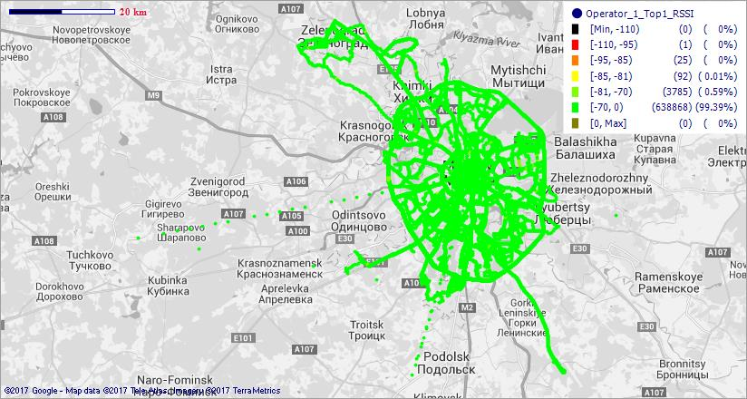

MegaFon_RUS

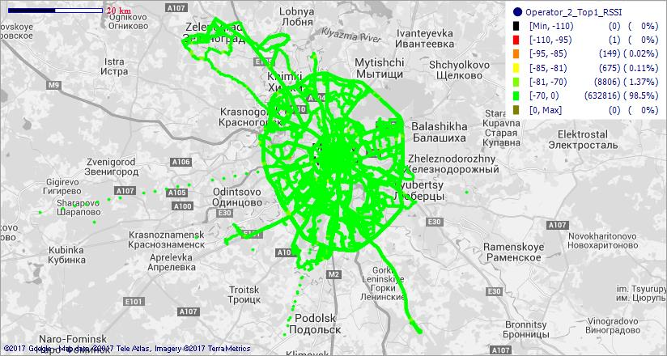

Beeline_RUS

WCDMA сканер
WCDMA покрытие - оператор (сканнер)
MTS_RUS

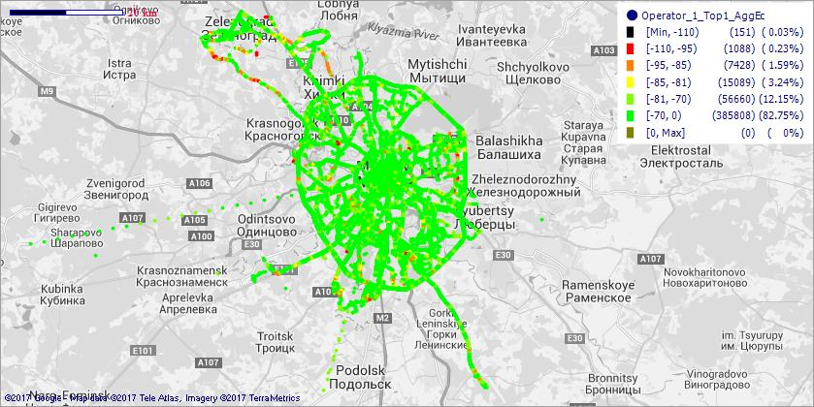

MegaFon_RUS

Beeline_RUS

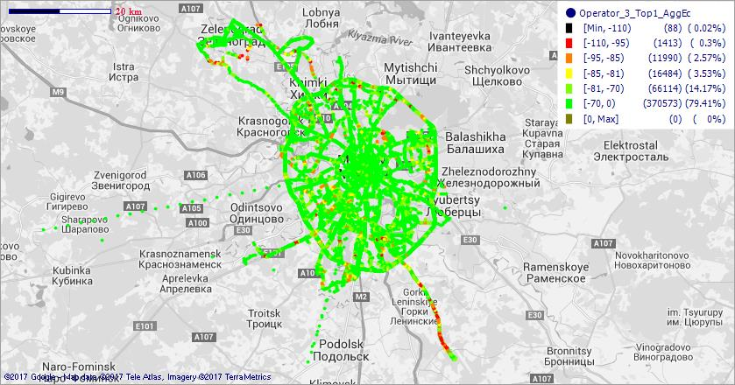

TELE2_RUS

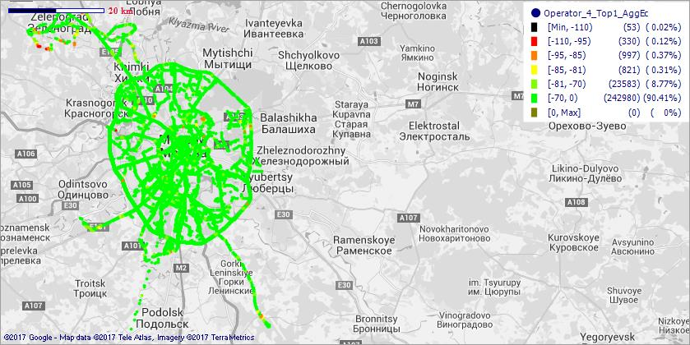

LTE сканер
LTE покрытие - оператор (сканнер)
MTS_RUS

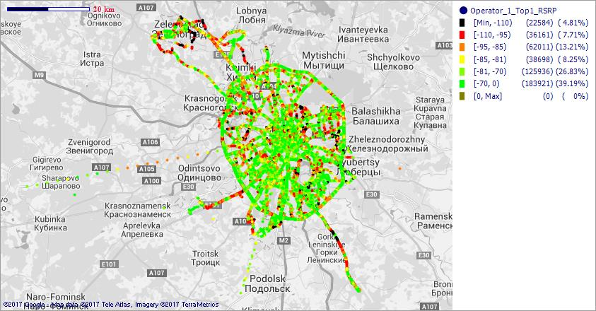

MegaFon_RUS

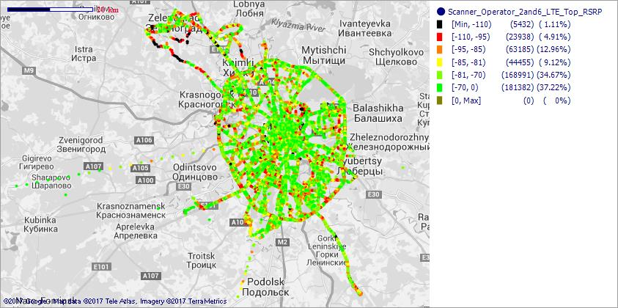

Beeline_RUS

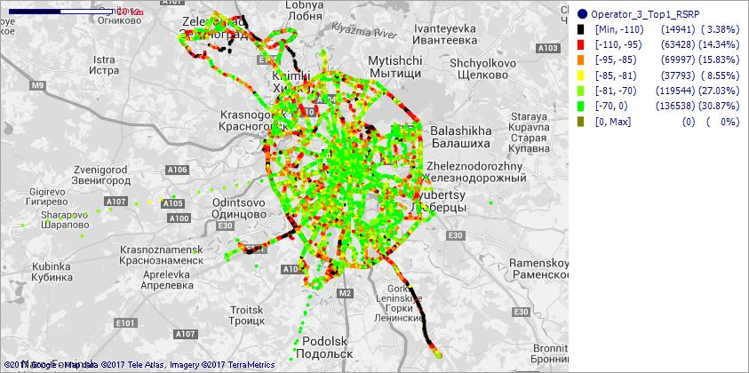

TELE2_RUS

